Layout Screen
Detail Design | Project | ASOFT - ERP.NET | ID Screen | CRMR30301 | Created By | Thị Phượng | Updated By | Thị Phượng
 | Module | ASOFT - CRM | Name Screen | Báo cáo thống kê thời gian giao hàng | Created Date | 02/01/2016 | Updated Date | 2016-02-18
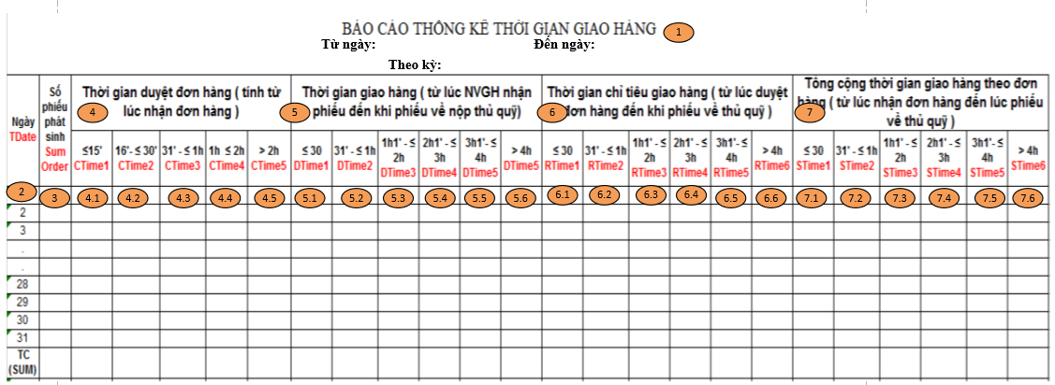
Layout |  |  |  |  |  |  | Overview
 |  |  |  |  |  |  | Sử dụng màn hình này để: Hiển thị Báo cáo thống kê thời gian giao hàng

 |  |  |  |  |  |  | Flow Screen
 |  |  |  |  |  |  | Login -> ASOFT-CRM ->Menu[Báo cáo] -> menuItem[Báo cáo Biểu đồ] -> Click vào Link Báo cáo thống kê thời gian giao hàng -> Pop[Thống kê thời gian giao hàng_ CRMF3030] -> In -> [Tab]Báo cáo thống kê thời gian giao hàng

